Sheet2
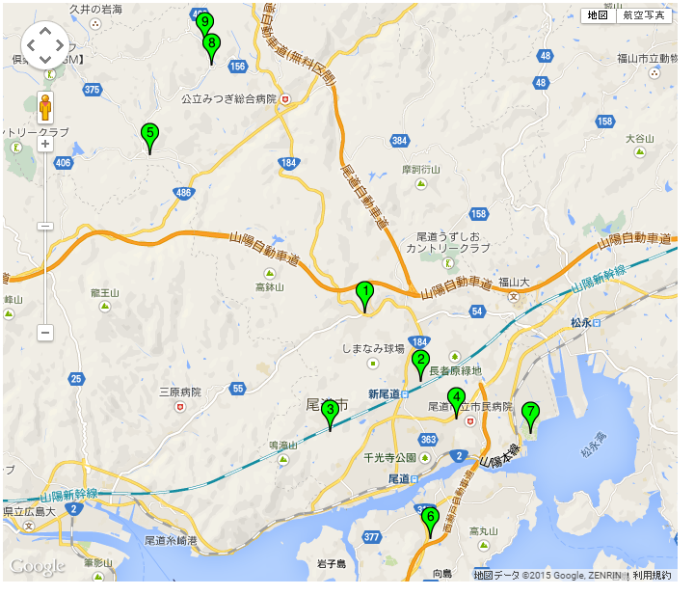
1 | あやめの里 | 社会福祉法人若菜 | 10 | 広島県尾道市御調町綾目９３５番地５ | 生活介護
2 | 尾道さつき作業所 | 社会福祉法人尾道さつき会 | 10 | 広島県尾道市久山田町１０１番地 | 生活介護 | 就労継続支援(B型)
3 | すだちの家 | 社会福祉法人尾道さつき会 | 6 | 広島県尾道市御調町植野５２８番地３ | 生活介護 | 就労継続支援(B型)
4 | むかいしま作業所 | 社会福祉法人尾道さつき会 | 14 | 広島県尾道市向島町６４１９番地 | 生活介護
5 | 瑠璃の屋形 | 社会福祉法人尾道のぞみ会 | 6 | 広島県尾道市久保町９２番地２ | 就労継続支援(B型)
6 | ワークスさつき | 社会福祉法人尾道さつき会 | 7 | 広島県尾道市美ノ郷町本郷字新本郷１番１４２ | 就労継続支援(B型)
7 | ぱすぽーと | 社会福祉法人萌え木の里 | 10 | 広島県尾道市栗原町1268-1 | 就労継続支援(B型)
8 | 潮かぜの里 | 社会福祉法人若菜 | 6 | 広島県尾道市東尾道6-16 | 就労継続支援(B型)
9 | ラ・カンパーニュ | 特定非営利法人 フィユ・ドゥ・ラ・カンパーニュ | 20 | 広島県尾道市御調町綾目１２４８番地
 |  |  | 89

